PONTUAÇÃO
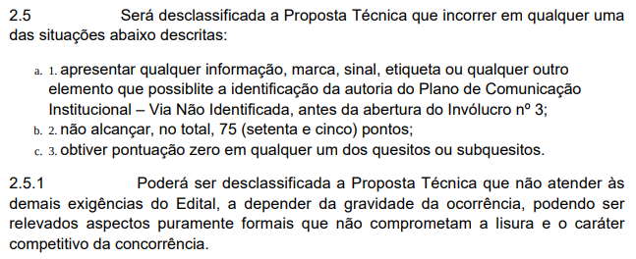
CONCORRÊNCIA 90001/2024 - COMUNICAÇÃO INSTITUCIONAL PLANILHA DE PONTUAÇÃO
PASTA | CONCEITO | AGÊNCIAS | PLANO DE COMUNICAÇÃO INSTITUCIONAL - 2 |  |  |  | SUBTOTAL: Plano de Comunicação Institucional | CAPACIDADE DE ATENDIMENTO - 4 |  | RELATOS DE SOLUÇÃO DE COMUNICAÇÃO INSTITUCIONAL | SUBTOTAL: Capacidade de Atendimento e Relatos de Solução | NOTA FINAL | STATUS DE APROVAÇÃO
 |  |  | RACIOCÍNIO BÁSICO | ESTRATÉGIA DE COMUNICAÇÃO INSTITUCIONAL | SOLUÇÃO DE COMUNICAÇÃO INSTITUCIONAL | PLANO DE IMPLEMENTAÇÃO |  | RELAÇÃO DOS PRINCIPAIS CLIENTES | QUANTIFICAÇÃO E QUALIFICAÇÃO DOS PROFISSIONAIS
 |  |  | 10 | 30 | 25 | 15 | 80 | 5 | 5 | 10 | 20 | 100
1 | "Transição Energética: um futuro para todos" | APPROACH COMUNICAÇÃO INTEGRADA LTDA | 7.83 | 19 | 13 | 12.83 | 52.66 | 5 | 5 | 10 | 20 | 72.66 | DESCLASSIFICADA
3 | "Transição energética justa e inclusiva: A energia que move o Brasil" | FSB COMUNICAÇÃO E PLANEJAMENTO ESTRATÉGICO LTDA | 9.67 | 26.83 | 21.83 | 15 | 73.33 | 5 | 5 | 10 | 20 | 93.33 | CLASSIFICADA
4 | "Juntos, no tempo certo, pela transformação da nossa energia" | APEX COMUNICAÇÃO ESTRATÉGICA LTDA | 9.93 | 22.83 | 18.83 | 12.5 | 64.09 | 5 | 5 | 10 | 20 | 84.09 | CLASSIFICADA
 |  |  |  |  |  |  | 0 |  |  |  | 0 | 0 | DESCLASSIFICADA

CLASSIFICAÇÃO | AGÊNCIAS | NOTA FINAL
1 | FSB COMUNICAÇÃO E PLANEJAMENTO ESTRATÉGICO LTDA | 93.33
2 | APEX COMUNICAÇÃO ESTRATÉGICA LTDA | 84.09

EDITAL DA CONCORRÊNCIA Nº 90001/2024 - ANEXO I - TERMO DE REFERÊNCIA

